Kontrola MS2014
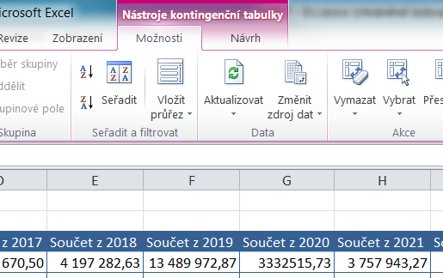
Po vstoupení do jakoukoliv buňky tabulky vyberte funkci AKTUALIZOVAT.
Načtou se aktuální data z listu Smlouvy, zakázky a jiné potřeby a je možno zkontrolovat položkový rozpočet MS2014+.

Popisky řádků | Součet z Celkem | Součet z 2016 | Součet z 2017 | Součet z 2018 | Součet z 2019 | Součet z 2020 | Součet z 2021 | Součet z 2022 | Součet z 2023
1.1.1.1.3 | 24,951,385.00 |  | 173,670.50 | 4,197,282.63 | 13,489,972.87 | 3,332,515.73 | 3,757,943.27
1.1.1.1.6 | 369,292.00 |  |  | 100,000.00 | 269,292.00
1.1.1.1.6, 1.1.1.1.7 | 652,190.00 |  |  | 652,190.00
1.1.1.1.7 | 493,801.00 |  | 493,801.00
1.1.1.2.3.1 | 12,725,603.00 |  |  | 1,917,449.60 | 1,593,286.40 | 2,419,122.36 | 6,795,744.64
1.1.1.2.3.2 | 2,256,295.00 |  | 88,700.00 | 347,550.00 | 1,820,045.00
1.1.1.2.4 | 231,836.00 |  |  |  | 115,918.00 |  | 115,918.00
1.1.2.1.1 | 2,607,240.62 |  | 255,458.00 | 704,538.00 | 627,722.40 | 550,000.00 | 469,522.22
1.1.2.1.2 | 945,883.38 |  | 92,657.01 | 255,605.94 | 227,737.69 | 199,540.00 | 170,342.74
1.1.2.2.1 | 5,358,019.00 |  | 135,303.00 | 3,167,424.00 | 1,979,409.76 |  | 75,882.24
1.1.2.2.1.2 | 50,000.00 |  | 50,000.00
1.1.2.2.2 | 40,000.00 |  | 40,000.00
1.1.2.2.4 | 440,839.76 |  | 40,500.00 | 274,000.00 | 70,500.00 | 55,839.76
1.1.2.3.1 | 8,160.24 |  | 8,160.24
1.1.2.4.1 | 2,849,264.00 |  | 121,000.00 | 760,204.61 | 696,162.89 | 753,802.76 | 518,093.74
1.2.0.0.1 | 303,324.00 |  |  |  |  | 303,324.00
1.2.0.0.2 | 66,493.00 |  |  |  | 66,493.00
(prázdné) | 0.00
Celkový součet | 54,349,626.00 |  | 1,499,249.75 | 12,376,244.78 | 20,956,540.01 | 7,614,144.61 | 11,903,446.85

ŽoZ by měla korespondovat s tímto položkovým rozpočtem.

